Planilla 2.H-Confort Térmico
RESOLUCIÓN S.R.T. 886/15

ANEXO I- PLANILLA 2: EVALUACION INICIAL DE FACTORES DE RIESGO
Área y Sector en Estudio:
Puesto de Trabajo: |  |  |  |  | Tarea N° |  | 1

2.H: CONFORT TERMICO

Paso 1: Identificar si la tarea en el puesto de trabajo implica:
N° | DESCRIPCION |  |  |  |  |  |  |  | SI / NO
1 | En el puesto de trabajo se perciben temperaturas no confortables para la realización de tareas
Si todas las respuesta es NO, se considera que el riesgo es tolerable
Si la respuesta es SI, continuar con el paso 2

Paso 2: Determinar el nivel de riesgo
N° | DESCRIPCION |  |  |  |  |  |  |  | SI / NO
1 | Resultado del uso de la curva de Confort de Fanger, se encuentra por fuera de la zona de confort
Si la respuesta es NO se presume que el nivel de riesgo es tolerable
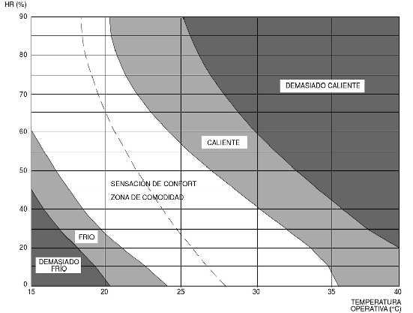
Si alguna respuesta es SI, el empleador no puede presumir que el riesgo sea tolerable. Por lo tanto, se debe realizar una Evaluación de Riesgos.

 |  | Fuente: Fanger, P.O. Thermal confort, Mc Grae Hill, New York 1972

 |  |  | Curva de Confort (P.O. Fanger)

 | Firma del Empleador |  |  | Firma del Responsable del Servicio de Higiene y Seguridad |  | Firma del Responsable del Servicio de Medicina del Trabajo

 |  |  |  |  |  |  | Fecha:
 |  |  |  |  |  |  | Hoja N° | 23

